Sheet1
วิธีเข้าดูรายงาน



วิธีเข้าดูรายงาน

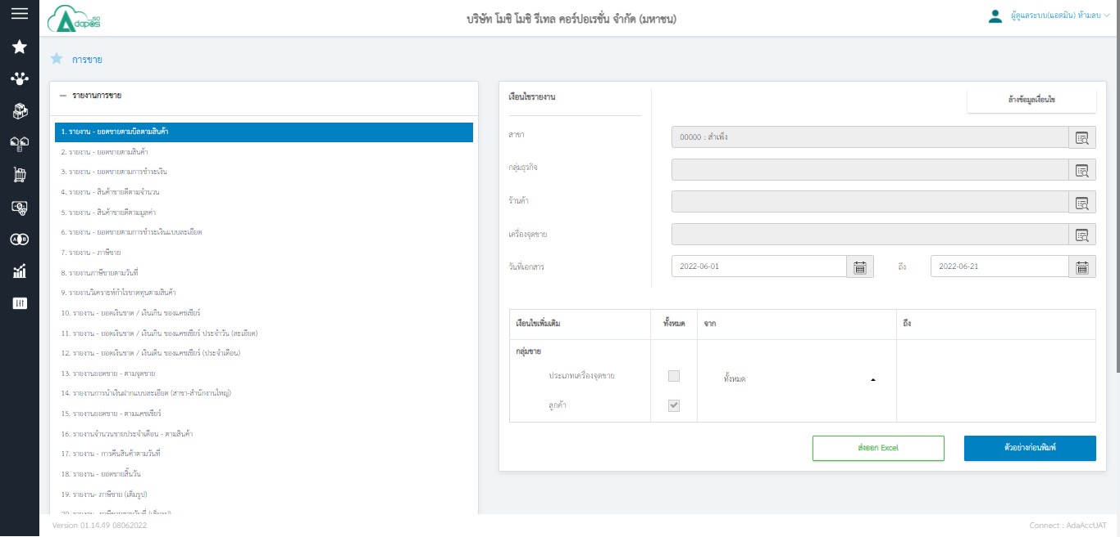

1
2

1.เลือกรายงานที่ต้องการดู
2.เลือกข้อมูลในการดูรายงาน เช่น สาขา เครื่องจุดขาย วันที่
3.ดึงออกเป็นไฟล์ Excel
4.ดูตัวอย่างก่อนพิมพ์

3
4

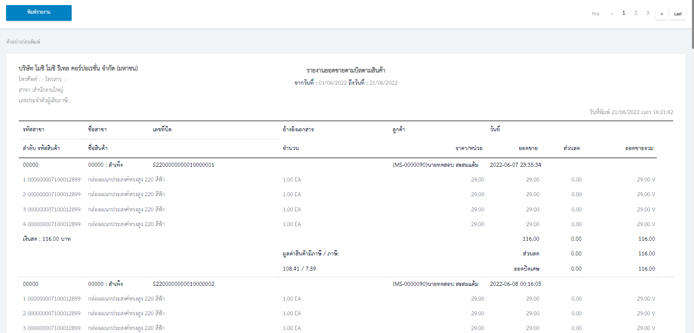

หลังกด ตัวอย่างก่อนพิมพ์ จะสามารถกดพิมพ์รายงานต่อได้

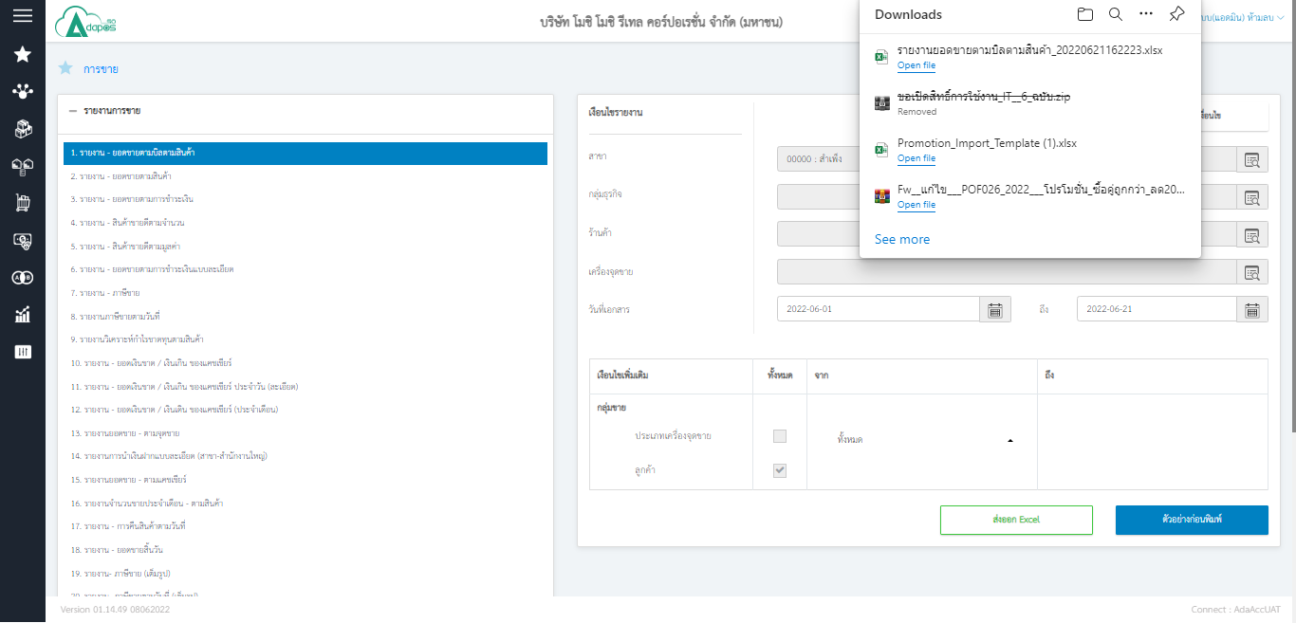

ดึงรายงานออกเป็น Excel

